3.3_0
バイエル薬品 手配管理システム |  |  | 章番 |  | ３ |  | 章名 | 画面設計
 |  |  | 節番 |  | ３ |  | 節名 | 画面レイアウト |  |  |  |  |  | 作成日 |  | 2009-05-28 | 作成者 |  | 山本
 |  |  | 項番 |  |  |  | 項名 |  |  |  |  |  |  | 変更日 |  |  | 変更者

0) | 凡例
2.画面項目定義

画面ID |  | SKZX0010X |  | 画面名 |  |  | 起動
NO | 項目名 |  |  |  |  | 種別 |  | I/O 種別 | デフォルト値 | データ取得元 | 固/可 | データ 属性 | 桁数 |  | 配置 | 表示形式／備考 |  | 必須 |  | IME | タブ順
1 | ユーザID |  |  |  |  | ラベル |  | O | ユーザID | 共通認証 | 固 | C | 8 |  | 左 |  |  | - |  | ON | 1
2 | ユーザ名 |  |  |  |  | ラベル |  | O | 漢字氏名 | 共通認証 | 固 | G | 10 |  | 左 |  |  | - |  | OFF | 2
3 | 前回ログイン日時 |  |  |  |  | ラベル |  | O | 前回ログイン日時 | T10 | 固 | T | 20 |  | 左 | 元号（漢字）YY年MM月DD日 HH:MM:SS |  | - |  | OFF | 3
4 | メニュー画面へ |  |  |  |  | ボタン |  | I | - | - | 固 | - | - |  | - | メインメニュー画面へ遷移する |  | - |  | OFF | 4
5
6
7
8
9
10
使用種別項目一覧
・テキストボックス
・コンボボックス
・チェックボックス
・ラジオボタン
・ラベル
・ボタン
・リンク
・隠し項目
I/O種別一覧
"O"：出力項目（ラベルなど）
"I"：入力項目
（テキストボックス、コンボボックス、チェックボックス、リンク、ボタンなど）
"I/O"：変更入力画面などで、一旦DBなどから値を表示した後、入力処理を行う項目
（隠し項目も含む）
データ属性一覧
"9":数値
"A":金額
"N":数字
"AN":英数字
"X":半角文字
"W":全角文字
"XW":全半角文字
"D":年月日 "E":年月 "F":年度
"H":時分秒 "I":時分
"T":年月日時分秒 "U":年月日時分
"Z":記号
必須入力一覧
"○"：必須項目
"△"：条件により必須項目となる
"-" ：任意項目または対象外項目（ラベル、ボタン、リンク）
11
12
13
14
15
16
17
18
19
20
21
22
23
24
25
26
27

3.3_1-1
バイエル薬品 手配管理システム |  |  |  | 章番 |  | ３ |  | 章名 | 画面設計
 |  |  |  | 節番 |  | ３ |  | 節名 | 画面レイアウト | 作成日 |  |  | 2013-12-02 | 作成者 | 恵和ビジネス
 |  |  |  | 項番 |  |  |  | 項名 |  | 変更日 |  |  |  | 変更者

20) |  | コードマスタメンテナンス
1.画面イメージ

画面ID |  |  | MstCode |  | 画面名 |  | コードマスタメンテナンス |  |  |  | 補足説明

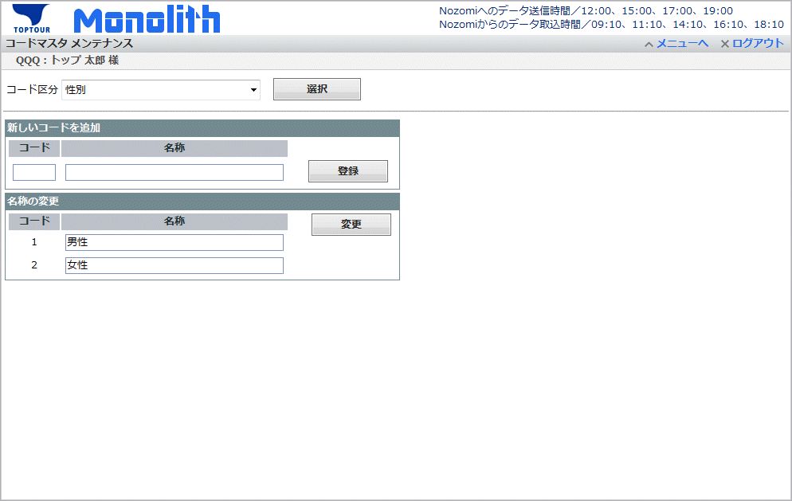
 | 一般コード：一覧表示 |  |  |  |  |  |  |  |  |  | 抽出条件に従って、コード情報一覧を
 |  |  |  |  |  |  |  |  |  |  | 表示する。
 |  |  |  |  |  |  |  |  |  |  | 「新しいコードを追加」枠に入力し、
 |  |  |  |  |  |  |  |  |  |  | 「登録」ボタンを押すと、データの登録を
 |  |  |  |  |  |  |  |  |  |  | 行う。
 |  |  |  |  |  |  |  |  |  |  | 「名称の変更」枠の名称欄を変更して
 |  |  |  |  |  |  |  |  |  |  | 「変更」ボタンを押すと、既存データの
 |  |  |  |  |  |  |  |  |  |  | 変更を行う。

 |  |  |  |  |  |  |  |  |  |  | 部屋タイプ、タクチケ手数料は
 |  |  |  |  |  |  |  |  |  |  | それぞれ別の枠にする。
 |  |  |  |  |  |  |  |  |  |  | ※ | 部屋タイプ
 |  |  |  |  |  |  |  |  |  |  |  |  | コードと名称が同じ値
 |  |  |  |  |  |  |  |  |  |  | ※ | タクチケ手数料
 |  |  |  |  |  |  |  |  |  |  |  |  | 1レコード固定

 | 一般コード：変更


 | 一般コード：変更完了


 | 一般コード：新規登録
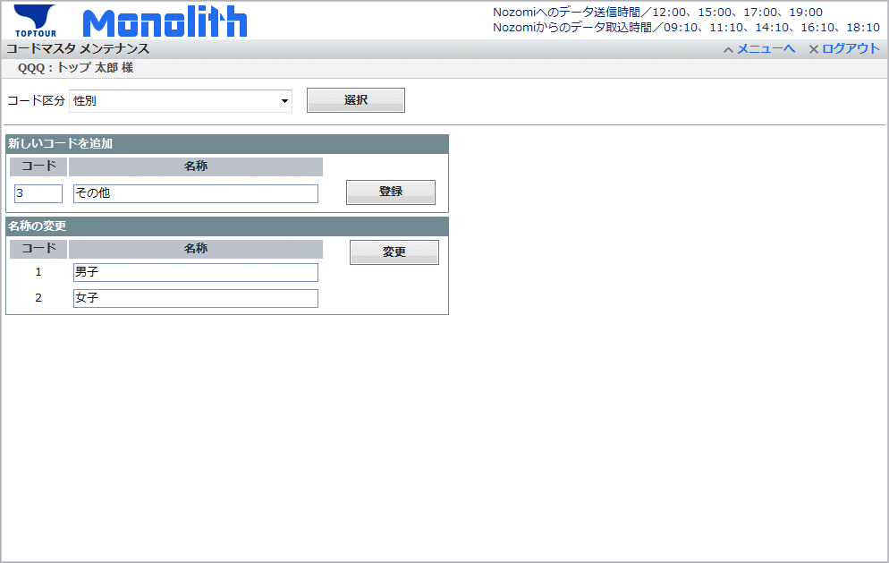

 | 一般コード：新規登録完了
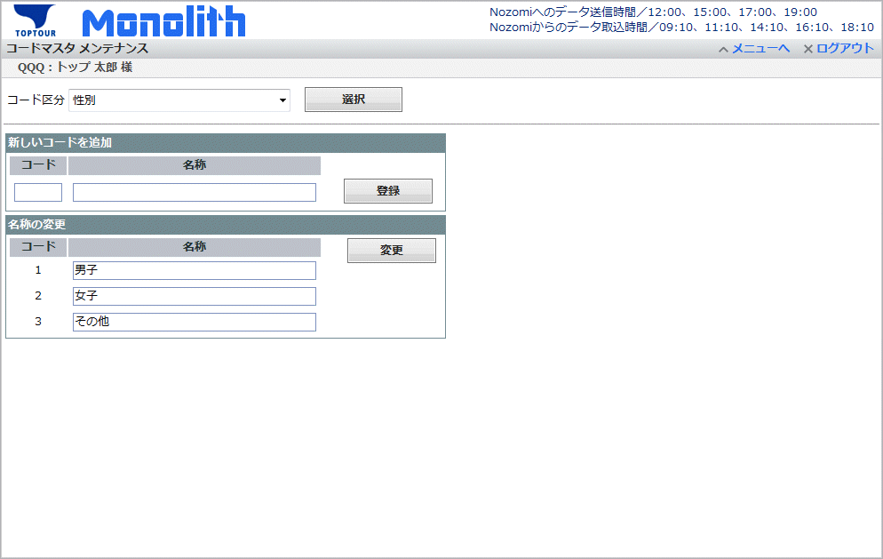

 | 部屋タイプ：一覧
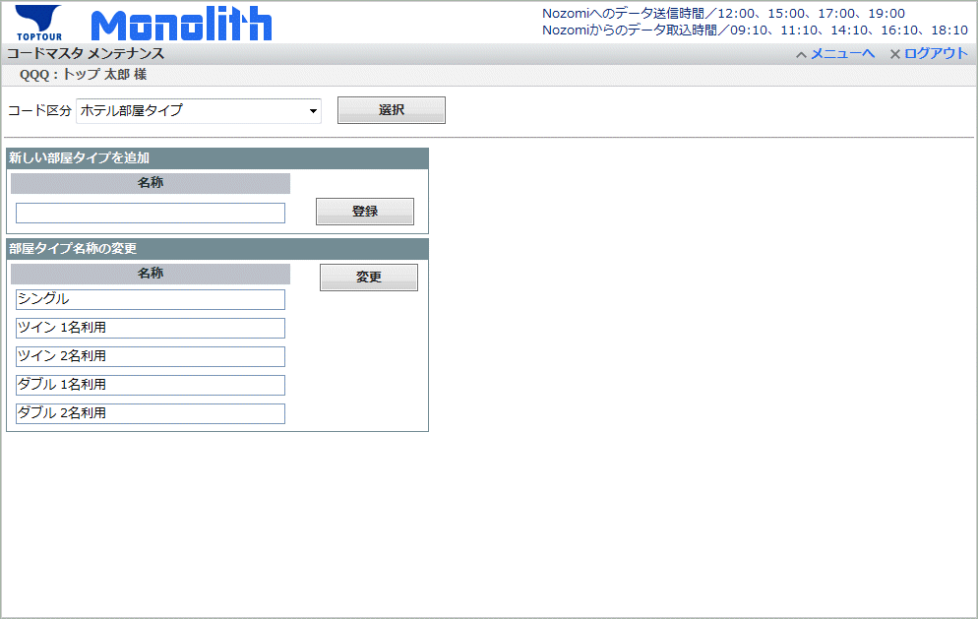

 | 部屋タイプ：変更


 | 部屋タイプ：変更完了

 | 部屋タイプ：新規登録


 | 部屋タイプ：新規登録完了


 | タクシーチケット手数料：変更
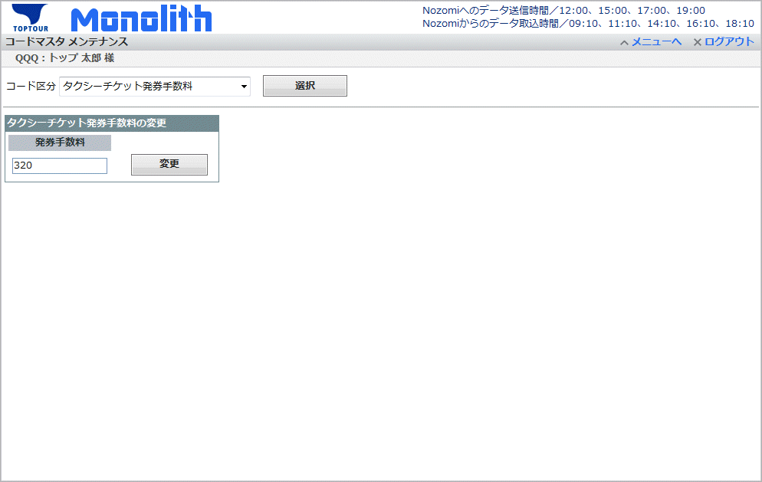

 | タクシーチケット手数料：変更完了

